Créer un compte PRO
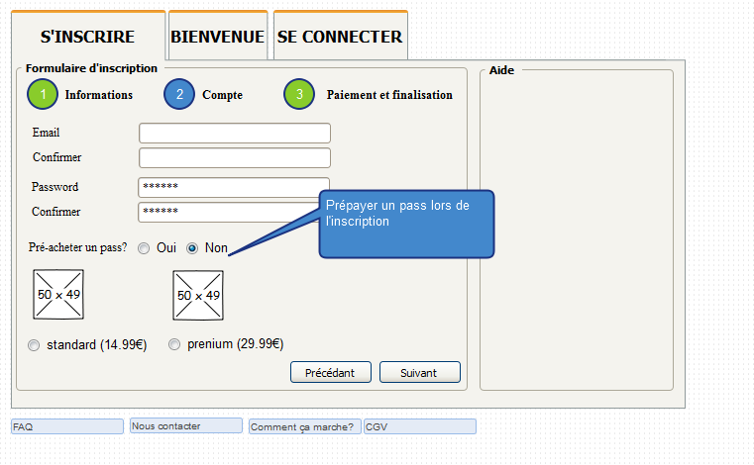
 |  |  |  |  |  |  |  |  | Normal |  | Prenium
 |  |  |  |  |  |  |  | Pass Pro 1 mois (recharger) | 14.99 € |  | 29.99 €
 |  |  |  |  |  |  |  | Création d'un compte (a vie) | 29.99 €

 |  |  |  |  |  |  |  | La création d'un compte PRO est obligatoirement payant. Le prix de base est 29.99€ pour se créer un compte à vie. Il est possible lors de la création d'un compte de souscrire directement 1 mois d'accès: - Pass standart pour 1 mois à 14.99€ - Pass prénium pour 1 mois à 29.99€ - Si aucune pré-séléction: Pass direct

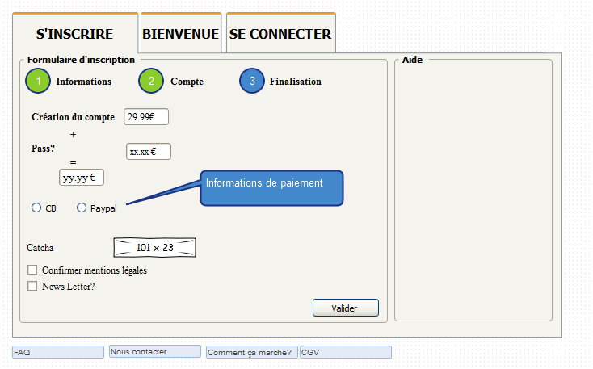
 |  |  |  |  |  |  |  |  | Normal |  | Prenium |  | Direct
 |  |  |  |  |  |  |  | Création d'un compte (a vie) | 39.99 €
 |  |  |  |  |  |  |  | Pass Pro 1 mois (recharger) | 14.99 € |  | 29.99 € |  | 0.00 €
 |  |  |  |  |  |  |  | Créer un deal | 0.00 € |  | 0.00 € |  | 6.99 €
 |  |  |  |  |  |  |  | Pub / mois | 0 |  | 2 |  | 0
 |  |  |  |  |  |  |  | Nb photos par deal | 1 |  | illimités |  | 1
 |  |  |  |  |  |  |  | Priorité visuel | non |  | oui |  | non
 |  |  |  |  |  |  |  | Pack 10 * images secondaires | 2.49 € |  | N/A |  | 2.49 €
 |  |  |  |  |  |  |  | Pack 1 * pub | 6.99 € |  | 6.99 € |  | 6.99 €
 |  |  |  |  |  |  |  | Pack 4 * options priorité visuel | 2.99 € |  | N/A |  | 2.99 €

 |  |  |  |  |  |  |  | Exemple financement
 |  |  |  |  |  |  |  | Cas début / mois
 |  |  |  |  |  |  |  | Nb création compte PRO normal | 6 | 239.94 € | Total € / mois: | 959.57 €
 |  |  |  |  |  |  |  | Nb création compte PRO prenium | 4 | 159.96 € | Total € / an | 11,514.84 €
 |  |  |  |  |  |  |  | Nb création compte PRO direct | 2 | 79.98 €
 |  |  |  |  |  |  |  | Nb pass normal | 12 | 179.88 €
 |  |  |  |  |  |  |  | Nb pass prenium | 8 | 239.92 €
 |  |  |  |  |  |  |  | Nb pass direct | 6 | 41.94 €
 |  |  |  |  |  |  |  | Nb pack images | 2 | 4.98 €
 |  |  |  |  |  |  |  | Nb pack pub | 1 | 6.99 €
 |  |  |  |  |  |  |  | Nb pack priorité visuel | 2 | 5.98 €

 |  |  |  |  |  |  |  | Cas avancé / mois
 |  |  |  |  |  |  |  | Nb création compte PRO normal | 8 | 319.92 € | Total € / mois: | 2,154.96 €
 |  |  |  |  |  |  |  | Nb création compte PRO prenium | 6 | 239.94 € | Total € / an | 25,859.52 €
 |  |  |  |  |  |  |  | Nb création compte PRO direct | 4 | 159.96 €
 |  |  |  |  |  |  |  | Nb pass normal | 36 | 539.64 €
 |  |  |  |  |  |  |  | Nb pass prenium | 24 | 719.76 €
 |  |  |  |  |  |  |  | Nb pass direct | 16 | 111.84 €
 |  |  |  |  |  |  |  | Nb pack images | 4 | 9.96 €
 |  |  |  |  |  |  |  | Nb pack pub | 6 | 41.94 €
 |  |  |  |  |  |  |  | Nb pack priorité visuel | 8 | 12.00 €

 |  |  |  |  |  |  |  | Cas fin / mois
 |  |  |  |  |  |  |  | Nb création compte PRO normal | 10 | 399.90 € | Total € / mois: | 3,805.10 €
 |  |  |  |  |  |  |  | Nb création compte PRO prenium | 8 | 319.92 € | Total € / an | 45,661.20 €
 |  |  |  |  |  |  |  | Nb création compte PRO direct | 6 | 239.94 €
 |  |  |  |  |  |  |  | Nb pass normal | 72 | 1,079.28 €
 |  |  |  |  |  |  |  | Nb pass prenium | 48 | 1,439.52 €
 |  |  |  |  |  |  |  | Nb pass direct | 32 | 223.68 €
 |  |  |  |  |  |  |  | Nb pack images | 6 | 14.94 €
 |  |  |  |  |  |  |  | Nb pack pub | 8 | 55.92 €
 |  |  |  |  |  |  |  | Nb pack priorité visuel | 10 | 32.00 €

En considérant que chaque compte PRO rachète un pass chaque mois / sans options |  |  |  |  |  |  | En considérant que chaque compte PRO rachète un pass chaque mois / sans options |  |  |  |  |  |  |  | En considérant que chaque compte PRO rachète un pass chaque mois / sans options
Compte normal | Nb Nouveau compte / mois |  |  |  |  |  | Compte prenium |  | Nb Nouveau compte / mois |  |  |  |  |  | Compte direct | Nb Nouveau compte / mois
Au bout de x mois | 1 | 2 | 3 | 4 | 5 | 6 | Au bout de x mois |  | 1 | 2 | 3 | 4 | 5 | 6 | Au bout de x mois | 1 | 2 | 3 | 4 | 5 | 6
1 | 54.98 € | 109.96 € | 164.94 € | 219.92 € | 274.90 € | 329.88 € | 1 |  | 69.98 € | 139.96 € | 209.94 € | 279.92 € | 349.90 € | 419.88 € | 1 | 69.98 € | 139.96 € | 209.94 € | 279.92 € | 349.90 € | 419.88 €
2 | 69.97 € | 139.94 € | 209.91 € | 279.88 € | 349.85 € | 419.82 € | 2 |  | 99.97 € | 199.94 € | 299.91 € | 399.88 € | 499.85 € | 599.82 € | 2 | 99.97 € | 199.94 € | 299.91 € | 399.88 € | 499.85 € | 599.82 €
3 | 84.96 € | 169.92 € | 254.88 € | 339.84 € | 424.80 € | 509.76 € | 3 |  | 129.96 € | 259.92 € | 389.88 € | 519.84 € | 649.80 € | 779.76 € | 3 | 129.96 € | 259.92 € | 389.88 € | 519.84 € | 649.80 € | 779.76 €
4 | 99.95 € | 199.90 € | 299.85 € | 399.80 € | 499.75 € | 599.70 € | 4 |  | 159.95 € | 319.90 € | 479.85 € | 639.80 € | 799.75 € | 959.70 € | 4 | 159.95 € | 319.90 € | 479.85 € | 639.80 € | 799.75 € | 959.70 €
5 | 114.94 € | 229.88 € | 344.82 € | 459.76 € | 574.70 € | 689.64 € | 5 |  | 189.94 € | 379.88 € | 569.82 € | 759.76 € | 949.70 € | 1,139.64 € | 5 | 189.94 € | 379.88 € | 569.82 € | 759.76 € | 949.70 € | 1,139.64 €
6 | 129.93 € | 259.86 € | 389.79 € | 519.72 € | 649.65 € | 779.58 € | 6 |  | 219.93 € | 439.86 € | 659.79 € | 879.72 € | 1,099.65 € | 1,319.58 € | 6 | 219.93 € | 439.86 € | 659.79 € | 879.72 € | 1,099.65 € | 1,319.58 €
7 | 144.92 € | 289.84 € | 434.76 € | 579.68 € | 724.60 € | 869.52 € | 7 |  | 249.92 € | 499.84 € | 749.76 € | 999.68 € | 1,249.60 € | 1,499.52 € | 7 | 249.92 € | 499.84 € | 749.76 € | 999.68 € | 1,249.60 € | 1,499.52 €
8 | 159.91 € | 319.82 € | 479.73 € | 639.64 € | 799.55 € | 959.46 € | 8 |  | 279.91 € | 559.82 € | 839.73 € | 1,119.64 € | 1,399.55 € | 1,679.46 € | 8 | 279.91 € | 559.82 € | 839.73 € | 1,119.64 € | 1,399.55 € | 1,679.46 €
9 | 174.90 € | 349.80 € | 524.70 € | 699.60 € | 874.50 € | 1,049.40 € | 9 |  | 309.90 € | 619.80 € | 929.70 € | 1,239.60 € | 1,549.50 € | 1,859.40 € | 9 | 309.90 € | 619.80 € | 929.70 € | 1,239.60 € | 1,549.50 € | 1,859.40 €
10 | 189.89 € | 379.78 € | 569.67 € | 759.56 € | 949.45 € | 1,139.34 € | 10 |  | 339.89 € | 679.78 € | 1,019.67 € | 1,359.56 € | 1,699.45 € | 2,039.34 € | 10 | 339.89 € | 679.78 € | 1,019.67 € | 1,359.56 € | 1,699.45 € | 2,039.34 €
11 | 204.88 € | 409.76 € | 614.64 € | 819.52 € | 1,024.40 € | 1,229.28 € | 11 |  | 369.88 € | 739.76 € | 1,109.64 € | 1,479.52 € | 1,849.40 € | 2,219.28 € | 11 | 369.88 € | 739.76 € | 1,109.64 € | 1,479.52 € | 1,849.40 € | 2,219.28 €
12 | 219.87 € | 439.74 € | 659.61 € | 879.48 € | 1,099.35 € | 1,319.22 € | 12 |  | 399.87 € | 799.74 € | 1,199.61 € | 1,599.48 € | 1,999.35 € | 2,399.22 € | 12 | 399.87 € | 799.74 € | 1,199.61 € | 1,599.48 € | 1,999.35 € | 2,399.22 €

En considérant que chaque compte PRO rachète un pass chaque mois / sans options
Total | Nb Nouveau compte / mois
Au bout de x mois | 1 | 2 | 3 | 4 | 5 | 6
1 | 194.94 € | 389.88 € | 584.82 € | 779.76 € | 974.70 € | 1,169.64 €
2 | 269.91 € | 539.82 € | 809.73 € | 1,079.64 € | 1,349.55 € | 1,619.46 €
3 | 344.88 € | 689.76 € | 1,034.64 € | 1,379.52 € | 1,724.40 € | 2,069.28 €
4 | 419.85 € | 839.70 € | 1,259.55 € | 1,679.40 € | 2,099.25 € | 2,519.10 €
5 | 494.82 € | 989.64 € | 1,484.46 € | 1,979.28 € | 2,474.10 € | 2,968.92 €
6 | 569.79 € | 1,139.58 € | 1,709.37 € | 2,279.16 € | 2,848.95 € | 3,418.74 €
7 | 644.76 € | 1,289.52 € | 1,934.28 € | 2,579.04 € | 3,223.80 € | 3,868.56 €
8 | 719.73 € | 1,439.46 € | 2,159.19 € | 2,878.92 € | 3,598.65 € | 4,318.38 €
9 | 794.70 € | 1,589.40 € | 2,384.10 € | 3,178.80 € | 3,973.50 € | 4,768.20 €
10 | 869.67 € | 1,739.34 € | 2,609.01 € | 3,478.68 € | 4,348.35 € | 5,218.02 €
11 | 944.64 € | 1,889.28 € | 2,833.92 € | 3,778.56 € | 4,723.20 € | 5,667.84 €
12 | 1,019.61 € | 2,039.22 € | 3,058.83 € | 4,078.44 € | 5,098.05 € | 6,117.66 €

